Identificação
 |  |  | SECRETARIA DE ESTADO DA SAÚDE DE SÃO PAULO
 |  |  | COORDENADORIA DE CONTROLE DE DOENÇAS - CCD
 |  |  | CENTRO DE VIGILÂNCIA EPIDEMIOLÓGICA “PROF. ALEXANDRE VRANJAC” – CVE
 |  |  | DIVISÃO DE INFECÇÃO HOSPITALAR
 |  |  | e-mail: dvhosp@saude.sp.gov.br
 |  |  | Telefone: (11) 3066-8759 e 3066-8261

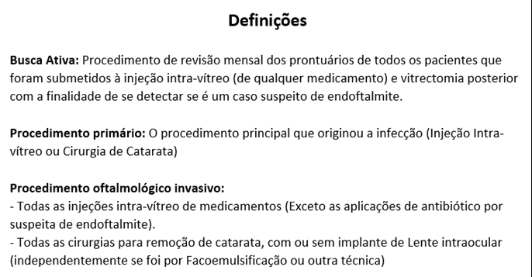
PLANILHA DE IDENTIFICAÇÃO DO SERVIÇO DE OFTALMOLOGIA
REGISTRO DE INFECÇÕES RELACIONADAS A ASSISTÊNCIA À SAÚDE
ANO DA NOTIFICAÇÃO: |  |  |  |  |  | 2025
Nome do Serviço de Saúde:
Nº CNES:
NATUREZA DA INSTITUIÇÃO: |  |  |  |  | ESFERA DE GOVERNO, SE PÚBLICO:
 |  | PÚBLICO |  |  |  | FEDERAL
 |  | PRIVADO |  |  |  | ESTADUAL
 |  | FILANTRÓPICO |  |  |  | MUNICIPAL
O serviço de Saúde é:
 |  | INTRA-HOSPITALAR
 |  | EXTRA-HOSPITALAR
A instituição realiza busca ativa de infecções cirúrgicas pós-alta? (X)
 | Sim |  |  | Não
Em caso afirmativo, informar o(s) método(s):
 | Ligação telefônica para o paciente:
 | revisão de prontários de cirurgias indicativas:
 | ambulatório com acompanhamento:
 | outro:

RESPONSÁVEL PELAS INFORMAÇÕES DA INSTITUIÇÃO:
Nome:
Cargo:
E-mail institucional:
Telefone:
Município:
GVE:
Responsável VE Municipal:
Responsável GVE:

